2자동합계
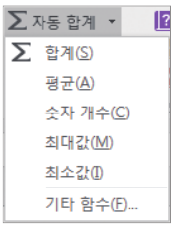
2. 자동 합계 도구로 수식 입력하기

▶ 자동 합계 도구
엑셀에서 자주 사용하는 합계나 평균 등의 계산 기능을 메뉴로 모아놓고
마우스로 선택하면 바로 실행되도록 하는 기능
홈 -> 편집 -> 자동합계

▶자동 합계 도구의 종류
합계, 평균, 숫자 개수, 최대값, 최소값을 계산하는 함수로 구성

수학삼각함수
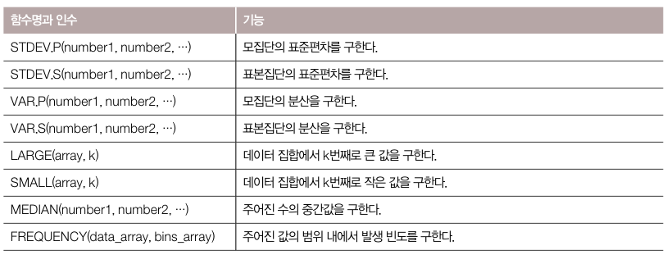
▶함수의 종류
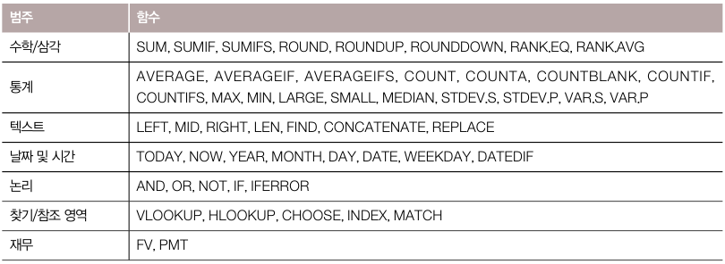

수학/삼각 및 통계 함수

함수명과 인수 |  | 기능
SUMIF(조건 검색 범위, 조건, 합계 계산 범위) |  | 조건을 비교하여 만족하는 인수의 합계를 구한다
SUMIFS(합계 계산 범위, 조건 검색 범위, 조건, 조건 검색 범위, 조건, …) |  | 여러 개의 조건을 만족하는 인수의 합계를 구한다.
함수명과 인수 | 가능
ABS(인수) | 인수에 대한 절대값
INT(인수) | 인수보다 크지 않은 정수값
MOD(인수1, 인수2) | 인수1을 인수2로 나눈 나머지 값
TRUNC( 인수, 소수 자릿수) | 인수를 지정한 소수 자릿수 만큼만 취한다

